参考
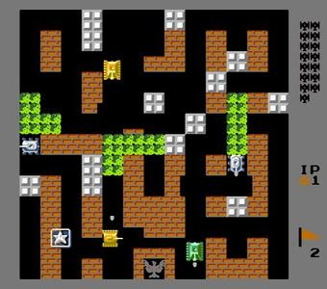

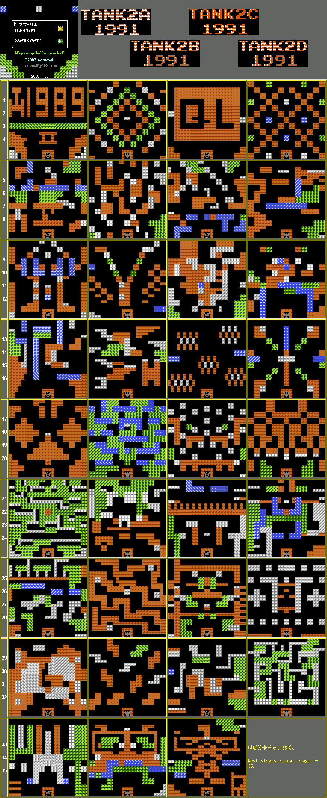

设计
frame |  |  |  |  |  |  | mvc
 |  | gamepane | 游戏 |  | 敌人信息

 |  |  |  |  | 玩家信息

控制层
主线程
玩家控制
玩家控制
ai控制
ai控制
线程池
 |  |  |  |  |  | fire
 |  |  |  |  |  | 创建
子弹控制
子弹控制
 | get

游戏业务接口
配置加载

dto
数据传输层
业务逻辑层、service
本地配置信息xml
 |  |  |  | set
 |  |  |  | get

画面
32 64
32*13
416 64
480 64
32*8
768 |  |  |  |  |  |  | 坐标(x,y) | = | 数组[y][x] | 相反
416 |  |  |  | 256

32*6
 |  | 1 | 5
 |  | 2 | 6
 |  | 3 | 7 |  | 192 | 544
 |  | 4 | 8
32*13
480 288
32*8
 |  |  | 256

32*6
 | 关数 |  |  |  | 192
 | 型号
 | 生命
32 448
416 448

地图 障碍
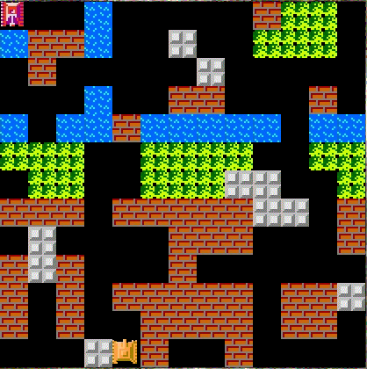
0008000003990
8338007009990
0300000700000
0008003300030
8088388888088
9990099990099
0990099977009
3330333337703
0700003330003
3730003000000
3030333330337
3030033330330
0007030030000
#大小13*13
#0路
#3土墙 | 1--2 | 损毁的土墙 | 请无视渣素材
#7石墙 | 4--6 | 损毁的石墙
#8水
#9遮蔽物 | 伪装网

子弹击中坦克判断
子弹6
子弹
x
y | 中弹范围 | 34*34
坦克28
 |  | `-6`< `xz`-`xt`<34

 |  | `-6`< `yz`-`yt`<34

子弹
子弹

观察者模式
玩家和ai控制层捕获
是不是我？
是不是我？
...

业务层发出击中消息
掉血 死亡 升级 加分等判断
击中某某 | 是不是我？

